②様式1・記入例
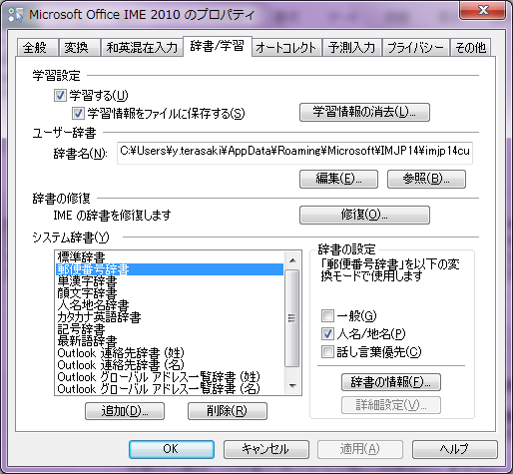
【２０１９年度 神奈川県社会人バドミントン連盟 登録・春季リーグ戦申し込み用紙】 |  |  |  |  |  |  |  | 新規登録数 | 0 | 自動的にカウントされます |  | 初回記載日 |  | 代表者氏名 | 氏名
 |  |  |  |  |  |  |  | 継続登録数 | 0 |  |  | 訂正1回目 |  |  | 電話
 |  |  |  |  |  |  |  | 訂正登録数 | 0 |  |  | 訂正2回目 |  |  | メール
 |  |  |  |  |  |  |  |  |  |  |  | 訂正3回目 |  | 連絡責任者 | 氏名
 |  |  |  |  |  |  |  |  |  |  |  |  |  |  | 電話
 |  |  |  |  |  |  |  |  |  |  |  |  |  |  | メール
この欄は無視してください
・行が不足するときは下部に延長してください
所属団体名 | 所属内番号 | 保有会員番号 | 姓 | 名 | 姓カナ | 名カナ | 性別 | 生年月日 | 郵便番号 | 住所（改行しないこと） | 前年度登録 |  | 在勤先住所 | 前年度登録状況 | 監督/選手区分 | 日バ登録 | 審判資格 | 級 | 指導資格 | 級 | 備考 （変更、訂正のある場合）
 | (任意) |  |  |  |  |  |  | yyyy/mm/dd | xxx-yyyy |  | 都道府県 | 団体名 | 住所・会社名
羽球会 | - | XXXXXXXXX | 山田 | 一郎 | ヤマダ | イチロウ | 男性 | 1960-10-08 | 000-0000 | 横浜市神奈川区神奈川1-2-3 | - | - | - | 継続 | 監督 | ○ | ○ | 3 | ×
羽球会 | - | XXXXXXXXX | 田中 | 太郎 | タナカ | タロウ | 男性 | 1980-04-30 | 000-0001 | 小田原市小田原3-10-5-408 | - | - | - | 継続 | 選手 | ○ | ○ | 2 | ×
羽球会 | - | XXXXXXXXX | 鈴木 | 花子 | スズキ | ハナコ | 女性 | 1996-03-13 | 000-0002 | 小田原市小田原5-13-2 | - | - | - | 新規 | 選手 | × | × | 0 | ×
羽球会 | - | XXXXXXXXX | 林 | 実子 | ハヤシ | ミコ | 女性 | 2001-12-06 | 000-0003 | 東京都品川区品川3-10-5-101 | - | - | 平塚市平塚3-3-1 ㈱シャカイジン | 品川BC | 登録のみ | ○ | ○ | 3 | ○ | 3
羽球会 | -
・登録メンバーがいない行は削除してください。足りない場合は行挿入してください。
・すべての欄をうめてください。
上記の条件を満たし、エラー表示（未入力セルがあります）が出ない状態で
送付をお願い致します。
羽球会 | -

簡単な住所と郵便番号欄の入力方法
①IMEツールバーのツール→プロパティ
②辞書/学習タブを開き、「郵便番号辞書」を選択→「OK」
③住所欄に郵便番号を入力し、スペースキーで変換すると「住所に変換」が表示されるので、選択しENTERキーを押す。
④住所が表示されるので選択し、それ以降の番地を入力する。
⑤住所を入力すると郵便番号が自動で入力される。
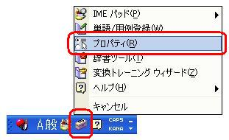
監督・選手欄が「登録のみ」のメンバーは、連盟登録のみとし、リーグ戦参加はできません。
また、リーグ戦プログラムにも氏名記載しませんのでご注意ください。

注意事項
年度内で県外への移動や県外からの転入処理は行いません。従って、２０１９年度に県外で登録処理をされた方は２０１９年度内に本県での登録ができません。
県のみ登録を行った場合、年度内での日本バドミントン協会への移行処理は行っていません。ただし、新たに日本バドミントン協会への登録を行うことはできます。
日本バドミントン協会の会員証は２７年度以降の初回登録時にのみ発行されます。したがって前年度に県外で登録されている方は本県には会員証が届きません。（都道府県によっては２６年度末に会員証が発行されている場合もあります）
登録番号は申請後２週間程度でお問合せに回答できますが、会員証がお手元に届くのは次の見込みです。（これ以前のお問い合わせには対応できません）
社会人連盟では春と秋の2回の申請期間を設けています。
～５月申請⇒９月送付
～８月申請⇒１２月送付
氏名等の文字は正確に記入してください。（高・髙、沢・澤など区別されます）
前回、間違えて申請した場合は、備考欄に訂正の内容を記述してください。訂正の記載がなく、二重申請となった場合には登録料が返金できない場合があります。

④移籍届・ 記入例
 |  |  |  |  |  |  | 様式 ２

 |  | 移 籍 届 出 書

神奈川県社会人バドミントン連盟

理事長 柿 沼 隆 馬 殿

 |  |  |  | 平成３１年 ２月 ２０日

 |  |  |  | 新所属クラブ名 |  | 神奈川Ａチーム

 |  |  |  | 代表者氏名 |  | 神奈川 太郎

下記選手の移籍をお届け致します。

 |  |  |  | 記

 | ●２０１８（平成３０）年度所属クラブ名 |  |  |  | 神奈川Ｂチーム

 | ●選 手 名 |  | 横浜 次郎

 | ●２０１８（平成３０）年度所属クラブ代表者名 |  |  |  | 川崎 三郎
本人の承諾を得て、記載ください。
自筆の必要有りません。

